AI应用
标题 | 图片 | 跳转链接
krea2 超细节增强 洗图生图2合1工作流（自由切换版）_qwen3.5😼 |  | https://www.runninghub.cn/ai-detail/2077342700529086466?inviteCode=cn-v1075

AI模型
标题 | 图片 | 跳转链接 | 一句话简介
Z image美图 | 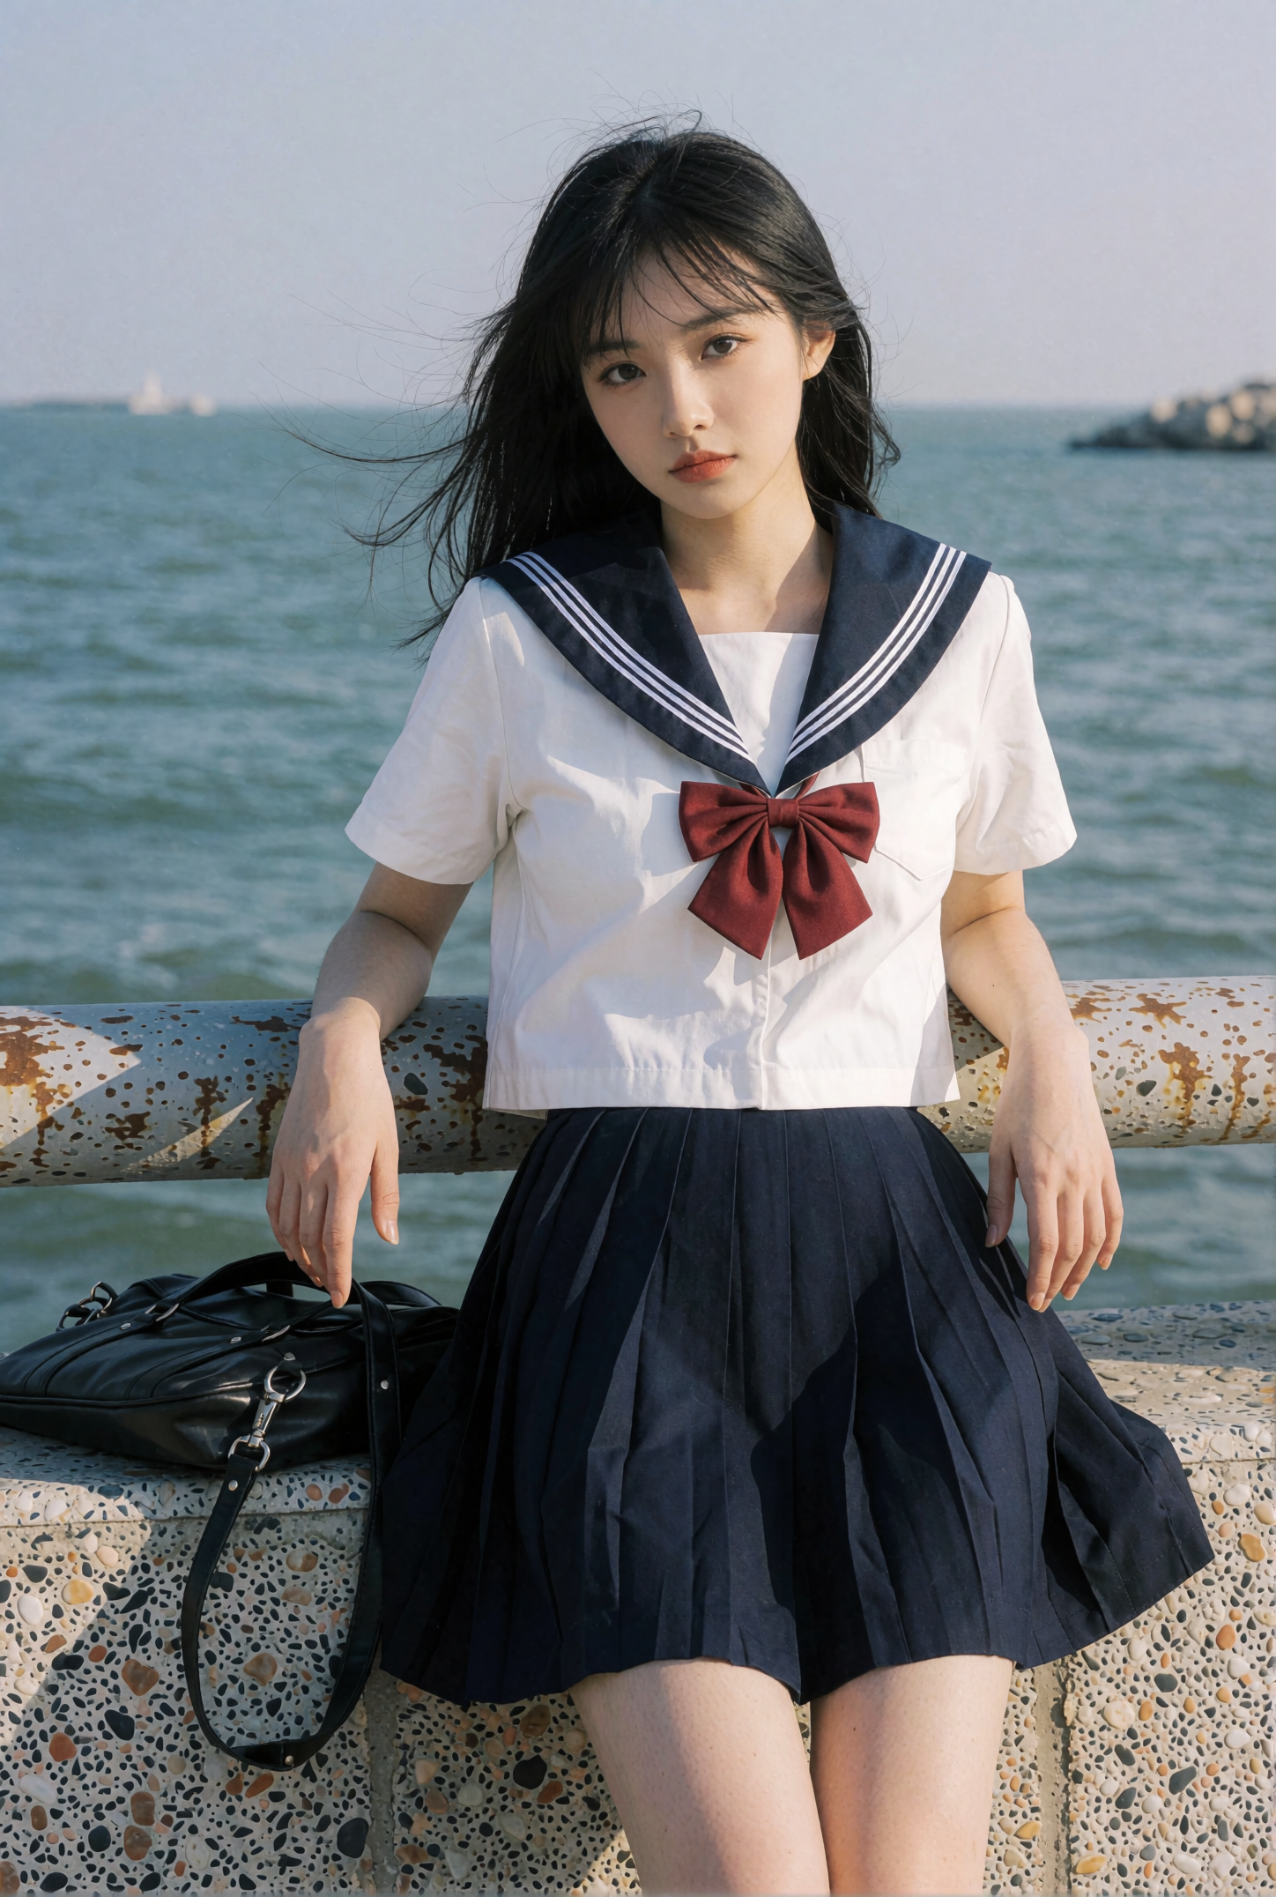 | https://www.bilibili.com/
function文字模型 | 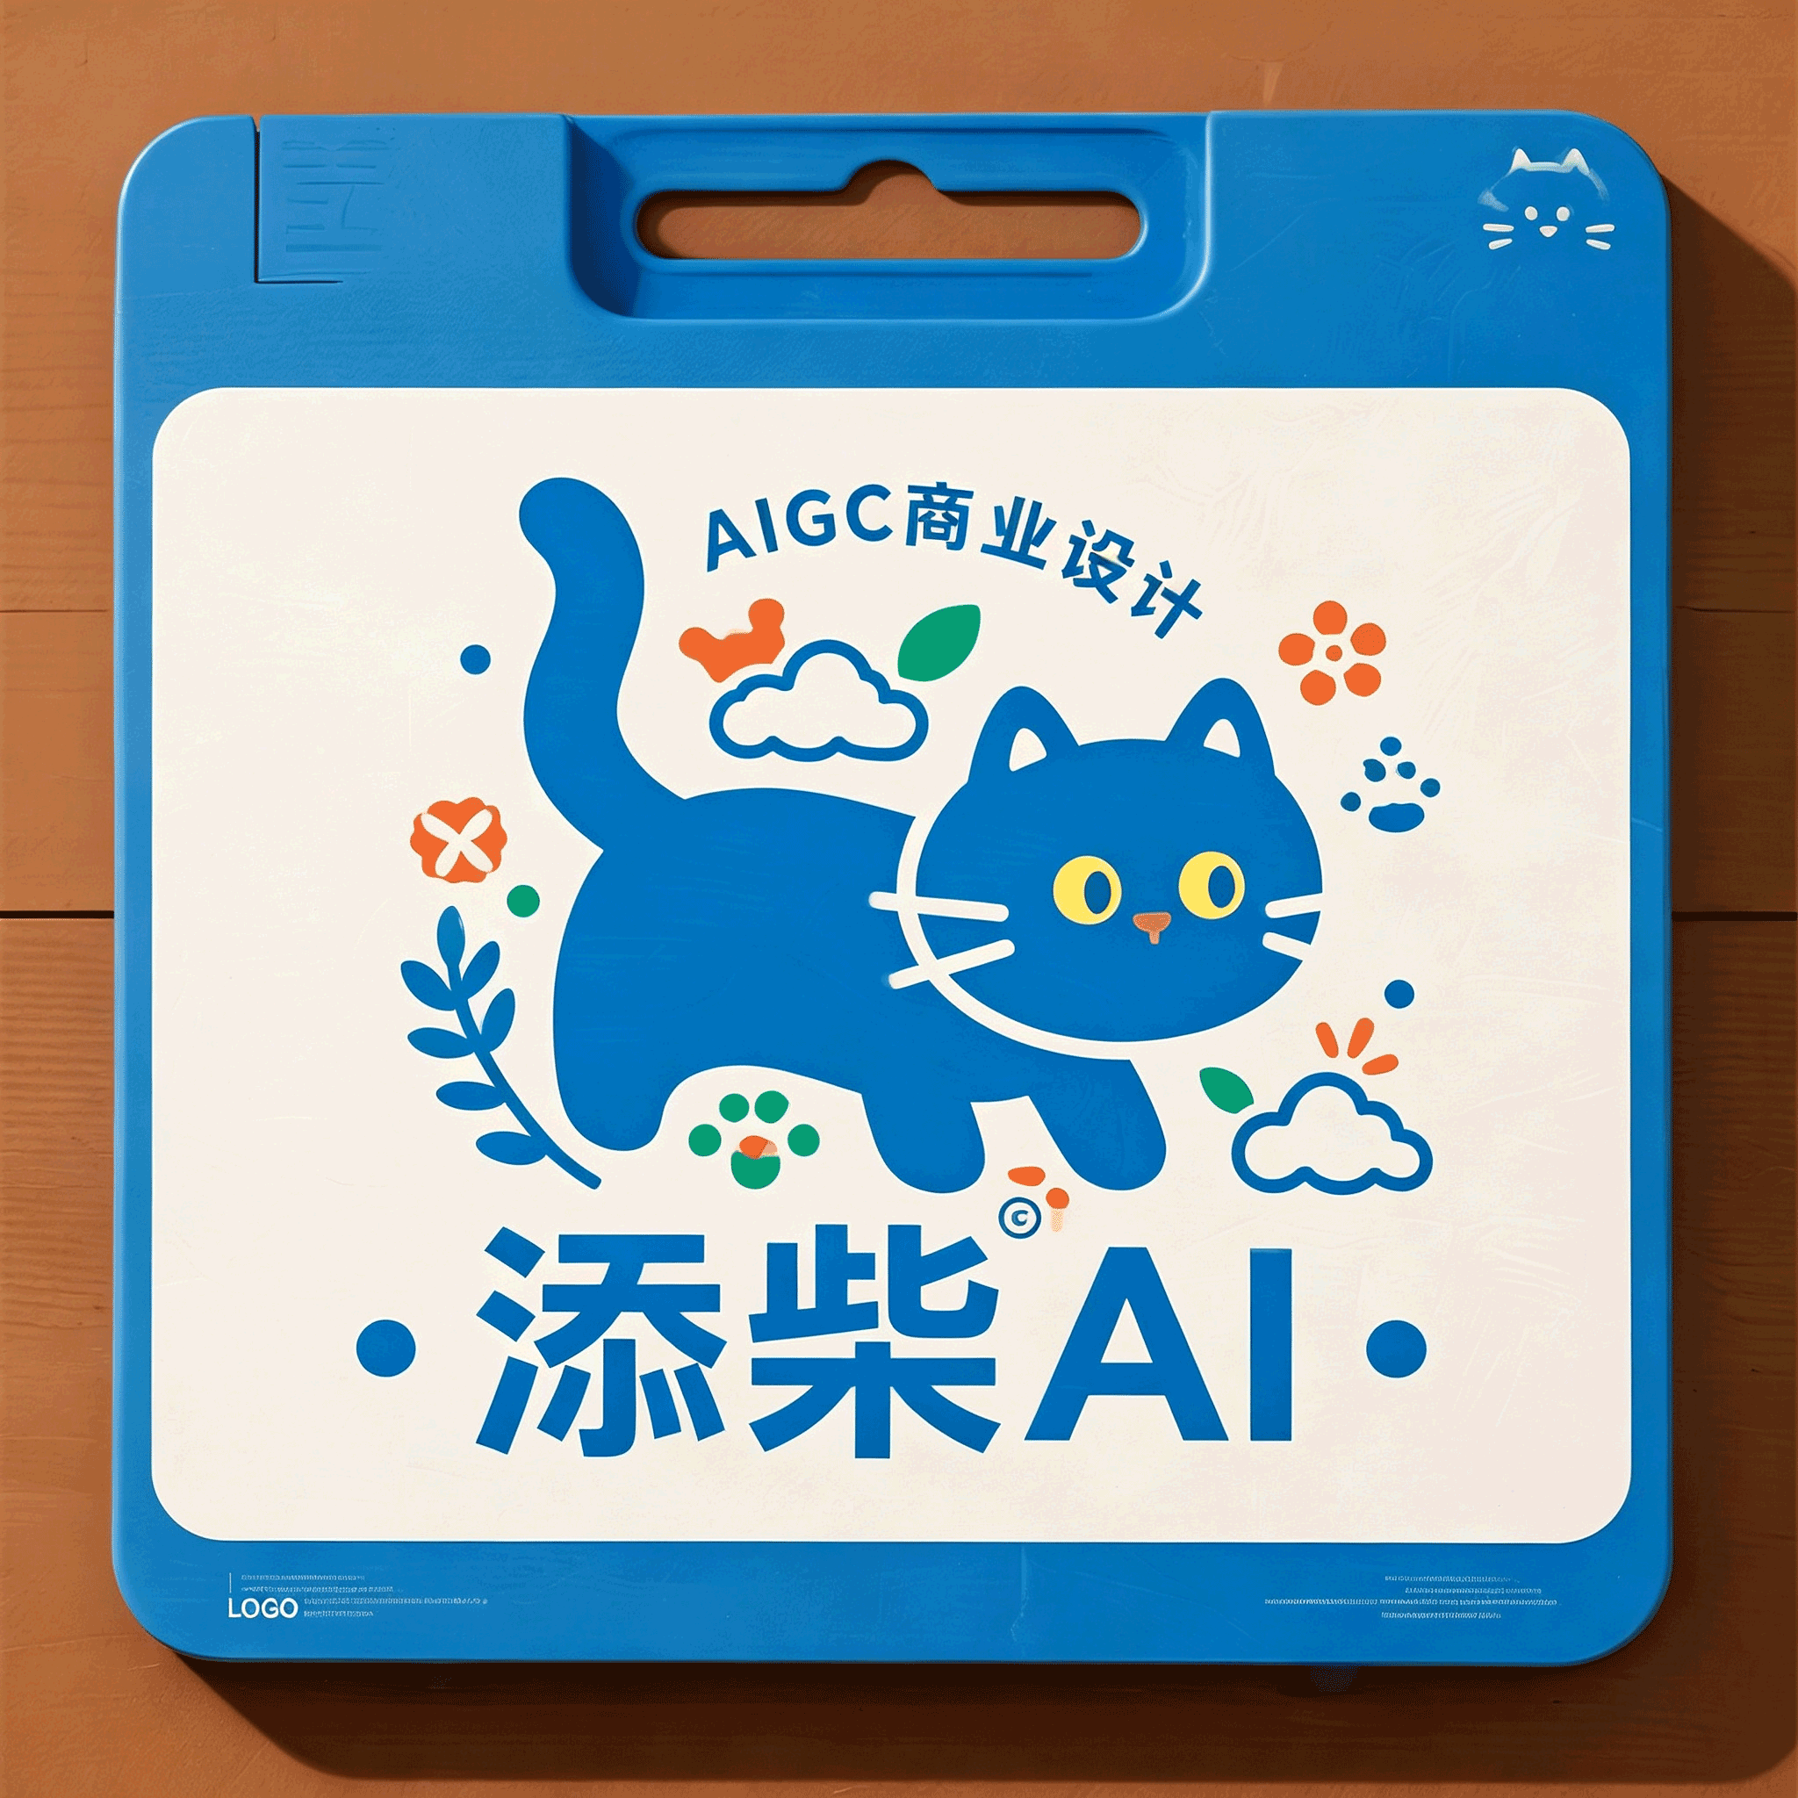 | https://www.modelscope.cn/models | 精准文字可控

